关系图
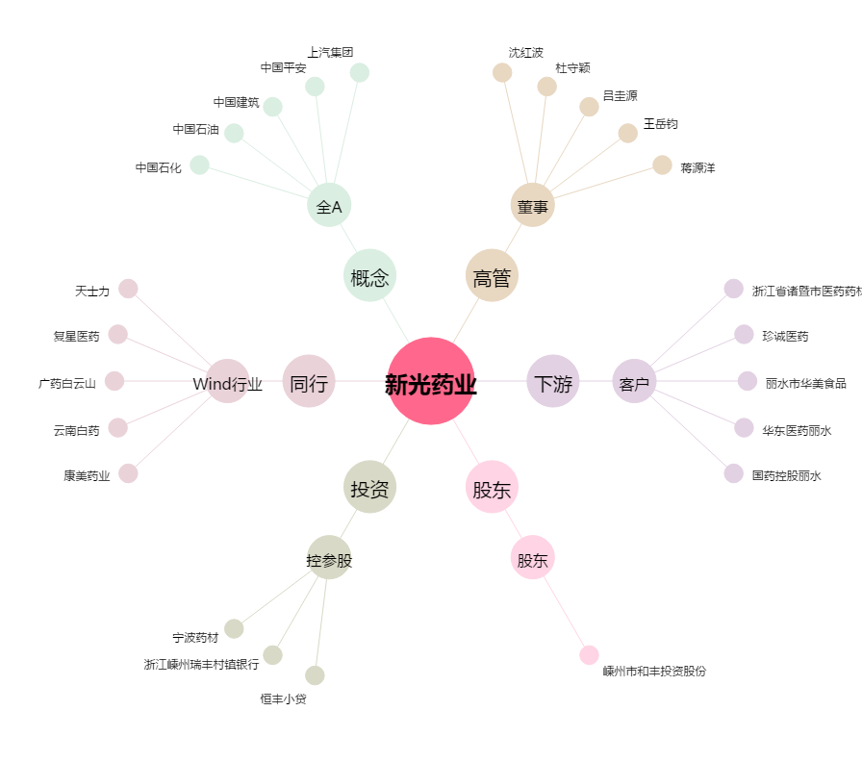
新光药业[300519.SZ] - 关系概览图

